仕様概要
ONEsLOGI Cloud / WMS |  |  |  | パッケージ仕様書 |  | 業務ＩＤ | master |  | 機能ＩＤ | DepositProductMasterList |  |  |  | 作者 | 坂田 | 作成日 | 2023-11-10
 |  |  |  | 仕様概要 |  | 業務名称 | マスタ管理 |  | 機能名称 | 預り商品マスタメンテナンス(一覧) |  |  |  | 更新者 | 大澤 | 更新日 | 2024-05-08

 | １．機能概要

 |  | ・預り商品マスタ情報を登録および照会する。

 |  | 利用者（Who） |  |  | 管理者 |  |  | 利用タイミング（When） |  |  | 預り商品マスタ設定時 |  | 利用場所（Where） | 事務所
 | 1 | 利用目的（Why） |  |  | ・預り商品マスタ情報を確認する
 |  |  | 利用方法（How） |  | ・マスタメニューより【預り商品マスタメンテナンス(一覧)】画面をクリック
 |  |  |  |  | ・検索条件を入力し「検索」ボタンを押下
 |  |  | 処理内容（What） |  | ・管理者が販売組織CDを指定する
 |  |  |  |  | ・管理者が得意先を指定する
 |  |  |  |  | ・管理者が商品CDを指定する
 |  |  |  |  | ・管理者が預りJANCDを指定する
 |  |  |  |  | ・管理者が削除を指定する
 |  |  |  |  | ・管理者が「検索」ボタンを押下し預り商品マスタ一覧を表示する
 |  |  | 処理前提／補足等 |  | －
 |  |  | 使用ボタン等 |  | ・「検索」ボタン
 | 2 | 利用目的（Why） |  |  | ・預り商品マスタを新規に登録する
 |  |  | 利用方法（How） |  | ・「新規」ボタンを押下
 |  |  | 処理内容（What） |  | ・管理者が「新規」ボタンを押下後【預り商品マスタメンテナンス(編集)】画面に遷移する
 |  |  | 処理前提／補足等 |  | －
 |  |  | 使用ボタン等 |  | ・「新規」ボタン
 | 3 | 利用目的（Why） |  |  | ・登録済の預り商品マスタを修正、削除する
 |  |  | 利用方法（How） |  | ・対象行をダブルクリックまたは対象行を選択し「修正」ボタンを押下
 |  |  | 処理内容（What） |  | ・管理者が対象行をダブルクリックまたは対象行を選択し「修正」ボタンを押下後【預り商品マスタメンテナンス(編集)】画面へ遷移する
 |  |  | 処理前提／補足等 |  | ・「検索」ボタン押下し対象データが明細部に表示されていること
 |  |  | 使用ボタン等 |  | ・「修正」ボタン
 | 4 | 利用目的（Why） |  |  | ・明細行の内容をExcelにダウンロードする
 |  |  | 利用方法（How） |  | ・検索条件を入力し「Excel出力」ボタンを押下
 |  |  | 処理内容（What） |  | ・管理者が、「Excel出力」ボタンを押下し明細行の情報をExcelにダウンロードする
 |  |  | 処理前提／補足等 |  | -
 |  |  | 使用ボタン等 |  | ・「Excel出力」ボタン
 |  | 出力順 |  |  | ・商品CD
 |  | 出力順(DB項目名) |  |  | ・商品マスタ.商品CD

 | ２．画面イメージ

 | ■初期表示画面イメージ |  |  |  |  |  |  |  |  |  |  |  |  |  |  |  |  |  |  |  |  | 2023/12/4 べ 初期表示画面イメージ追加

 | ■検索後画面イメージ

 |  |  |  |  |  |  |  |  |  |  |  |  |  |  |  |  |  |  |  |  |  | 2024/1/10 坂田 明細項目追加

 |  | ※画面遷移は「SCD201_STEP234_画面遷移図(WMS)」の＜マスタ管理シート＞「預り商品マスタメンテナンス(一覧)」を参照 |  |  |  |  |  |  |  |  |  |  |  |  |  |  |  |  |  |  |  | 2023/12/4 べ ファイル名明確化

 |  | ■I/O関連図、CRUD図
凡例
XXXXXXXX
画面プログラム
プログラム名を記入
XXXXXXXX
バッチプログラム
プログラム名を記入
XXXXXXXX
テーブル
テーブル名を記入
（XXXテーブルのテーブルは不要）
XXXXXXXX
帳票
帳票名を記入
（該当機能で直接出力する場合）
XXXXXXXX
ファイル
ファイル名を記入
データの流れ

預り商品マスタ
 |  | I/O関連図 |  |  |  |  |  |  |  |  |  | ファイル/テーブルID |  |  | ファイル/テーブル名称 |  |  | C | R | U | D | 2024/5/8 大澤 I/O関連図とCRUD図を追加
 |  |  |  |  |  |  |  |  |  |  |  | M_DEPOSIT_PRODUCT |  |  | 預り商品マスタ |  |  |  | 〇
 |  |  |  |  |  |  |  |  |  |  |  | M_CENTER |  |  | センタマスタ |  |  |  | 〇
センタマスタ
 |  |  |  |  |  |  |  |  |  |  |  | M_SALES_ORG |  |  | 販売組織マスタ |  |  |  | 〇
 |  |  |  |  |  |  |  |  |  |  |  | M_CUSTOMER |  |  | 取引先マスタ |  |  |  | 〇
 |  |  |  |  |  |  |  |  |  |  |  | M_PRODUCT |  |  | 商品マスタ |  |  |  | 〇
販売組織マスタ
 |  |  |  |  |  |  |  |  |  |  |  | B_CLASS_DTL |  |  | 区分値明細マスタ |  |  |  | 〇
 |  |  |  |  |  |  |  |  |  |  |  | B_DICT |  |  | 辞書ビュー |  |  |  | 〇
取引先マスタ

商品マスタ

区分値明細マスタ

辞書ビュー
預り商品マスタメンテナンス(一覧)

預り商品マスタメンテナンス(一覧) 出力データ

明細情報
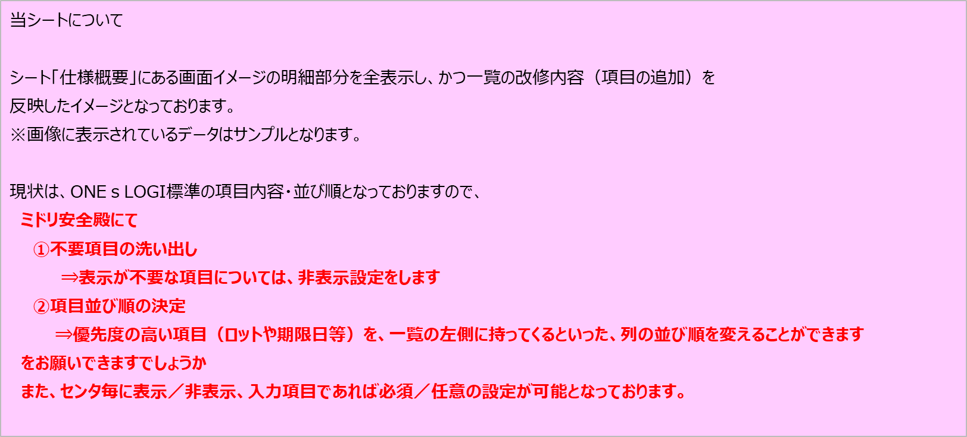
販売組織CD | 販売組織名称 | 得意先CD | 得意先名称 | 商品CD | 商品名称 | 預りJANCD | 個体管理区分CD | 個体管理区分名称 | 削除フラグCD | 削除フラグ名称 | センタCD | センタ名称
1725 | 販売組織名称A | T001 | 得意先名称1 | PD01 | 商品1 | 7690000090205 | 0 | 対象外 | 0 | 未削除 | C001 | ミドリロジ草加
1725 | 販売組織名称A | T001 | 得意先名称1 | PD02 | 商品2 | 7690000090212 | 0 | 対象外 | 0 | 未削除 | C001 | ミドリロジ草加
1727 | 販売組織名称A | T002 | 得意先名称2 | PD03 | 上着A |  | 2 | 個体管理スキャン対象 | 0 | 未削除 | C001 | ミドリロジ草加
1727 | 販売組織名称A | T002 | 得意先名称2 | PD04 | ズボンA |  | 1 | 個体管理スキャン対象外 | 0 | 未削除 | C001 | ミドリロジ草加

EXCELイメージ
■検索後画面イメージ
預り商品マスタメンテナンス(一覧)

 | 検索条件
 |  | センタ |  |  | 販売組織CD |  |  | 得意先 |  |  | 商品CD
 |  | C001：ミドリロジ草加 |  |  | 販売組織名称A
 |  | 預りJANCD |  |  | 削除
 |  |  |  |  | 0:未削除

検索
Excel出力

 | 販売組織CD |  | 販売組織名称 | 得意先CD |  | 得意先名称 | 商品CD |  | 商品名称 | 預りJANCD | 個体管理区分 | 個体管理区分名称
 | 1725 |  | 販売組織名称A | T001 |  | 得意先名称1 | PD01 |  | 商品1 | 7690000090205 | 0 | 対象外
 | 1725 |  | 販売組織名称A | T001 |  | 得意先名称1 | PD02 |  | 商品2 | 7690000090212 | 0 | 対象外
 | 1725 |  | 販売組織名称A | T002 |  | 得意先名称2 | PD03 |  | 上着A | 7690000090223 | 2 | 個体管理スキャン対象
 | 1725 |  | 販売組織名称A | T002 |  | 得意先名称2 | PD04 |  | ズボンA | 7690000090225 | 1 | 個体管理スキャン対象外

新規
修正

■初期表示画面イメージ
預り商品マスタメンテナンス(一覧)

 | 検索条件
 |  | センタ |  |  | 販売組織CD |  |  | 得意先 |  |  | 商品CD
 |  | C001：ミドリロジ草加
 |  | 預りJANCD |  |  | 削除
 |  |  |  |  | 0:未削除

検索
Excel出力

 | 販売組織CD |  | 販売組織名称 | 得意先CD |  | 得意先名称 | 商品CD |  | 商品名称 | 預りJANCD | 個体管理区分 | 個体管理区分名称

新規
修正

